2.6 Graphique 1
RERS 2.6 Les collèges et lycées par académie

[1] Évolution du nombre d'établissements du second degré

 | 1994 | 1995 | 1996 | 1997 | 1998 | 1999 | 2000 | 2001 | 2002 | 2003 | 2004 | 2005 | 2006 | 2007 | 2008 | 2009 | 2010 | 2011 | 2012 | 2013 | 2014 | 2015 | 2016 | 2017 | 2018 | 2019 | 2020
Public hors Mayotte | 7,816 | 7,815 | 7,810 | 7,819 | 7,824 | 7,831 | 7,829 | 7,842 | 7,862 | 7,873 | 7,886 | 7,901 | 7,915 | 7,917 | 7,919 | 7,902 | 7,882 | 7,866
Public avec Mayotte |  |  |  |  |  |  |  |  |  |  |  |  |  |  |  |  |  | 7,893 | 7,882 | 7,863 | 7,854 | 7,843 | 7,836 | 7,815 | 7,799 | 7,791 | 7,795
Privé hors Mayotte | 3,760 | 3,714 | 3,674 | 3,644 | 3,614 | 3,570 | 3,557 | 3,546 | 3,527 | 3,530 | 3,498 | 3,522 | 3,495 | 3,501 | 3,494 | 3,475 | 3,493 | 3,523
Privé avec Mayotte |  |  |  |  |  |  |  |  |  |  |  |  |  |  |  |  |  | 3,524 | 3,503 | 3,499 | 3,489 | 3,488 | 3,515 | 3,527 | 3,570 | 3,589 | 3,576
Public + Privé hors Mayotte | 11,576 | 11,529 | 11,484 | 11,463 | 11,438 | 11,401 | 11,386 | 11,388 | 11,389 | 11,403 | 11,384 | 11,423 | 11,410 | 11,418 | 11,413 | 11,377 | 11,375 | 11,389
Public + Privé avec Mayotte |  |  |  |  |  |  |  |  |  |  |  |  |  |  |  |  |  | 11,417 | 11,385 | 11,362 | 11,343 | 11,331 | 11,351 | 11,342 | 11,369 | 11,380 | 11,371

 | Public + Privé hors Mayotte | Public + Privé avec Mayotte
1994 | 11,576
1995 | 11,529
1996 | 11,484
1997 | 11,463
1998 | 11,438
1999 | 11,401
2000 | 11,386
2001 | 11,388
2002 | 11,389
2003 | 11,403
2004 | 11,384
2005 | 11,423
2006 | 11,410
2007 | 11,418
2008 | 11,413
2009 | 11,377
2010 | 11,375
2011 | 11,389 | 11,417
2012 |  | 11,385
2013 |  | 11,362
2014 |  | 11,343
2015 |  | 11,331
2016 |  | 11,351
2017 |  | 11,342
2018 |  | 11,369
2019 |  | 11,380
2020 |  | 11,371

Public + Privé

Champ : France métropolitaine + DROM (Mayotte à partir de 2011), Public + Privé sous et hors contrat, MENJS.

Source : DEPP-MENJS / Systèmes d'information Scolarité et Scolege.

2.6 Carte 3
RERS 2.6 Les collèges et lycées par académie

[3] Part des lycées proposant un enseignement professionnel à la rentrée 2020, en %

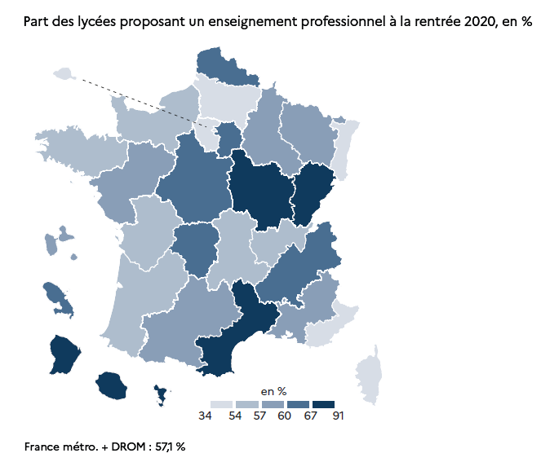
Académies | Public |  |  | Privé |  |  | Public + Privé
 | LEGT | dont LPO | LP | LEGT | dont LPO | LP | LEGT | dont LPO | LP | Part des LP et LPO dans les lycées (%)
Aix-Marseille | 63 | 25 | 41 | 61 | 15 | 34 | 124 | 40 | 75 | 57.8
Amiens | 46 | 12 | 37 | 29 |  | 19 | 75 | 12 | 56 | 51.9
Besançon | 28 | 16 | 18 | 9 | 1 | 17 | 37 | 17 | 35 | 72.2
Bordeaux | 73 | 22 | 58 | 43 | 1 | 38 | 116 | 23 | 96 | 56.1
Clermont-Ferrand | 31 | 14 | 17 | 27 | 5 | 14 | 58 | 19 | 31 | 56.2
Corse | 9 | 4 | 4 | 3 |  |  | 12 | 4 | 4 | 50.0
Créteil | 131 | 84 | 34 | 59 | 8 | 21 | 190 | 92 | 55 | 60.0
Dijon | 44 | 26 | 13 | 20 | 13 | 5 | 64 | 39 | 18 | 69.5
Grenoble | 80 | 51 | 27 | 55 | 7 | 39 | 135 | 58 | 66 | 61.7
Lille | 89 | 30 | 72 | 58 | 25 | 21 | 147 | 55 | 93 | 61.7
Limoges | 23 | 7 | 18 | 8 | 3 | 8 | 31 | 10 | 26 | 63.2
Lyon | 67 | 21 | 44 | 60 | 4 | 50 | 127 | 25 | 94 | 53.8
Montpellier | 56 | 33 | 20 | 40 | 18 | 29 | 96 | 51 | 49 | 69.0
Nancy-Metz | 59 | 30 | 33 | 36 | 2 | 28 | 95 | 32 | 61 | 59.6
Nantes | 69 | 28 | 32 | 72 | 23 | 42 | 141 | 51 | 74 | 58.1
Nice | 39 | 15 | 20 | 36 | 4 | 20 | 75 | 19 | 40 | 51.3
Normandie | 89 | 40 | 35 | 46 | 9 | 27 | 135 | 49 | 62 | 56.3
Orléans-Tours | 50 | 18 | 37 | 27 | 10 | 19 | 77 | 28 | 56 | 63.2
Paris | 71 | 19 | 29 | 94 | 11 | 10 | 165 | 30 | 39 | 33.8
Poitiers | 44 | 11 | 30 | 17 | 6 | 9 | 61 | 17 | 39 | 56.0
Reims | 39 | 16 | 17 | 15 | 4 | 10 | 54 | 20 | 27 | 58.0
Rennes | 62 | 18 | 36 | 64 | 21 | 27 | 126 | 39 | 63 | 54.0
Strasbourg | 53 | 28 | 15 | 31 |  | 13 | 84 | 28 | 28 | 50.0
Toulouse | 76 | 33 | 40 | 43 | 5 | 34 | 119 | 38 | 74 | 58.0
Versailles | 151 | 79 | 41 | 91 | 18 | 18 | 242 | 97 | 59 | 51.8
France métropolitaine | 1,542 | 680 | 768 | 1,044 | 213 | 552 | 2,586 | 893 | 1,320 | 56.7
Guadeloupe | 17 | 8 | 7 | 7 | 1 | 6 | 24 | 9 | 13 | 59.5
Guyane | 11 | 8 | 2 | 3 | 1 |  | 14 | 9 | 2 | 68.8
Martinique | 14 | 7 | 9 | 5 | 2 | 2 | 19 | 9 | 11 | 66.7
Mayotte | 10 | 9 | 1 |  |  |  | 10 | 9 | 1 | 90.9
La Réunion | 30 | 18 | 13 | 3 | 1 | 2 | 33 | 19 | 15 | 70.8
DROM | 82 | 50 | 32 | 18 | 5 | 10 | 100 | 55 | 42 | 68.3
France métro + DROM | 1,624 | 730 | 800 | 1,062 | 218 | 562 | 2,686 | 948 | 1,362 | 57.1
 |  |  |  |  |  |  |  |  |  | © DEPP
► Champ : France métropolitaine + DROM, Public + Privé sous et hors contrat, MENJS.
Source : DEPP-MENJS / Systèmes d'information Scolarité et Scolege.

